Bug_01
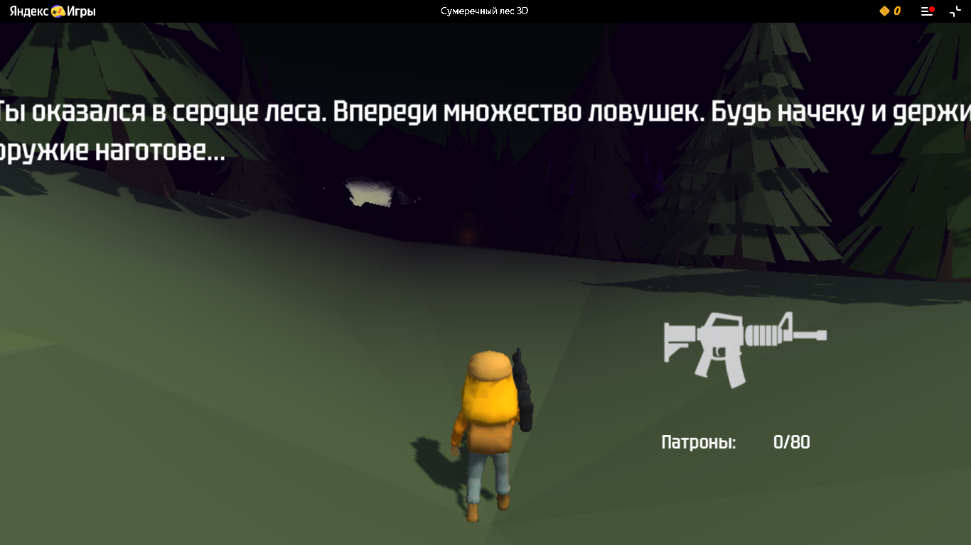
ID бага: | BUG_001
Название: | Текст повествования/подсказки смещен за пределы экрана
Серьезность: | Minor
Приоритет: | Low
Описание: | При вхождении в область со знаком ? текст повествования/подсказки выходит за пределы рабочей области экрана
Шаги:
1. Описание шага: | Открыть страницу игры https://yandex.ru/games/app/447734#menu
2. Описание шага: | встать в область со знаком ?

Фактический результат: | Тескт повествования/подсказки выходит за пределы рабочей области экрана
Ожидаемый результат: | Тескт повествования/подсказки в пределах рабочей области экрана

Тестовая среда: | Windows 10, Chrome v 138.0.7204.97, Production
Область: | Игра

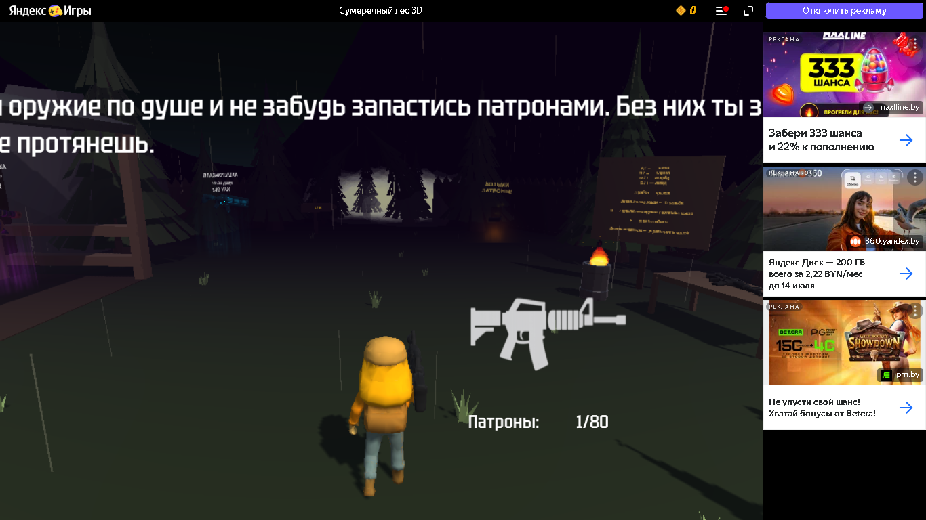
Скрин:

Bug_03
ID бага: | BUG_003
Название: | Проход за текстурами возле домика
Серьезность: | Major
Приоритет: | Medium
Описание: | Возможность пройти через текстуры(ёлки) слева от горящего домика без урона
Шаги:
1. Описание шага: | Открыть страницу игры https://yandex.ru/games/app/447734#menu
2. Описание шага: | Перейти во вторую локацию
3. Описание шага: | Дойти до горящего домика
4. Описание шага: | Пройти его через елки слева от домика

Фактический результат: | Проходит через текстуры(ёлки) без урона от огня
Ожидаемый результат: | Получает урон от огня и игра заканчивается

Тестовая среда: | Windows 10, Chrome v 138.0.7204.97, Production
Область: | Игра

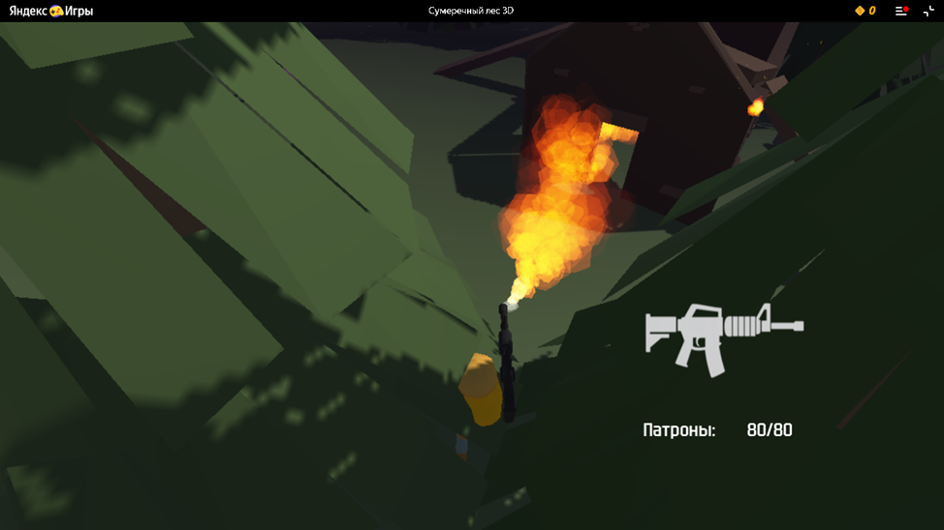
Скрин:

Bug_04
ID бага: | BUG_004
Название: | Проход в локацию закрыт
Серьезность: | Critical
Приоритет: | High
Описание: | Не переходит в другую локацию, упирается в "стену".
Шаги:
1. Описание шага: | Открыть страницу игры https://yandex.ru/games/app/447734#menu
2. Описание шага: | Перейти во вторую локация
3. Описание шага: | Пройти туман и убить всех пауков
4. Описание шага: | Повернуть навправо и пройти до значка "пополнение патронов"

Фактический результат: | Упирается в "стену". Проход дальше по логическому пути невозожен.
Ожидаемый результат: | Переходит в другую локацию

Тестовая среда: | Windows 10, Chrome v 138.0.7204.97, Production
Область: | Игра

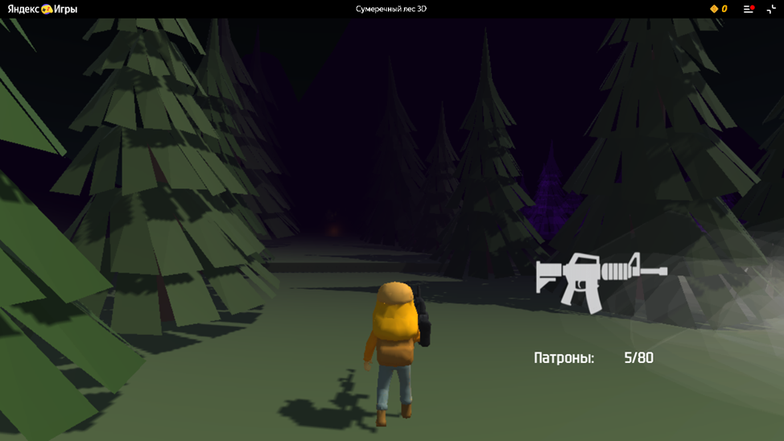
Скрин:

Bug_05
ID бага: | BUG_005
Название: | Проход за текстурами после тумана
Серьезность: | Major
Приоритет: | Medium
Описание: | Возможность пройти через текстуры(ёлки) справа после тумана
Шаги:
1. Описание шага: | Открыть страницу игры https://yandex.ru/games/app/447734#menu
2. Описание шага: | Перейти во вторую локация
3. Описание шага: | Пройти туман и убить всех пауков
4. Описание шага: | Повернуть навправо и пройти чертез текстуры( ёлки)

Фактический результат: | Проходит через текстуры(ёлки)
Ожидаемый результат: | Не проходит через текстуры(ёлки)

Тестовая среда: | Windows 10, Chrome v 138.0.7204.97, Production
Область: | Игра

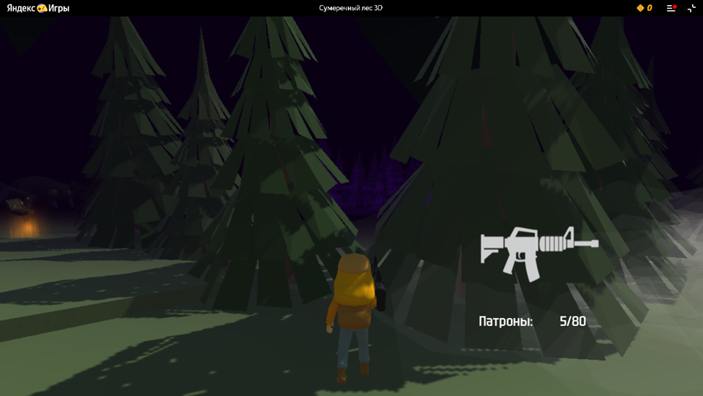
Скрин:

